Algoritma
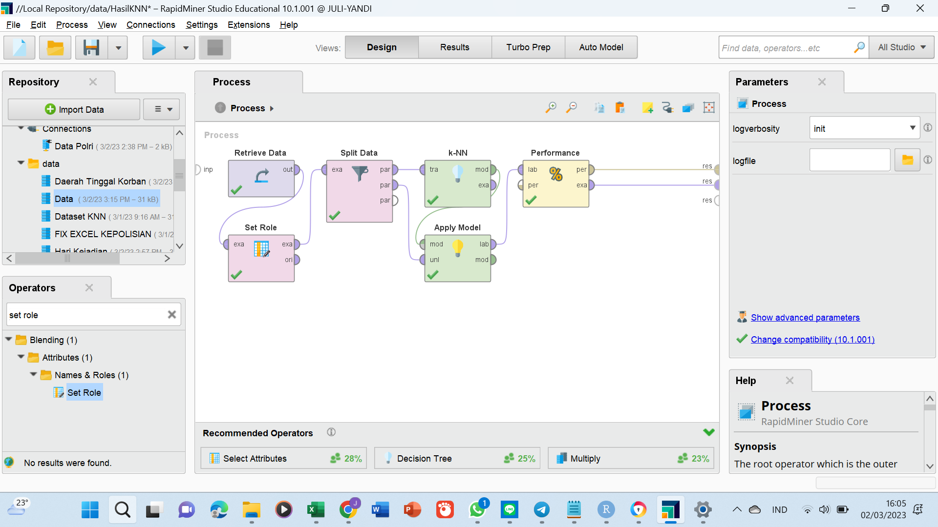

Model2YgDihasilkan
Algorirtma AI/ ML KNN

dilatih

hasil pelatihan

Data Training X%
Predictive
Model
LAKI-LAKI | REMAJA | TENAGA PROFESIONAL | PERKOTAAN | AREA PARKIR | PERKOTAAN | PAGI | RABU | YA | GABUNGAN | BESAR | MERUSAK KUNCI | CURAT | 363 KUHP
LAKI-LAKI | DEWASA | WIRA USAHA | PERKOTAAN | AREA PARKIR | PERKOTAAN | MALAM | MINGGU | YA | BENDA BERGERAK | BESAR | MERUSAK KUNCI | CURAT | 363 KUHP
PEREMPUAN | REMAJA | WIRA USAHA | PINGGIRAN KOTA | JALAN RAYA | PERKOTAAN | MALAM | MINGGU | TIDAK | BENDA TIDAK BERGERAK | KECIL | MERAMPAS | CURAS | 365 KUHP
LAKI-LAKI | LANSIA | POLRI | PERKOTAAN | HALAMAN RUMAH | PERKOTAAN | PAGI | SABTU | YA | BENDA BERGERAK | BESAR | MERUSAK KUNCI | CURAT | 363 KUHP
LAKI-LAKI | DEWASA | WIRA USAHA | PEDESAAN | DALAM RUMAH | PEDESAAN | SIANG | KAMIS | TIDAK | BENDA TIDAK BERGERAK | BESAR | MENGAMBIL | CUBIS | 362 KUHP
PEREMPUAN | DEWASA | TENAGA WIRA USAHA | PEDESAAN | AREA PARKIR | PEDESAAN | MALAM | SENIN | YA | BENDA BERGERAK | BESAR | MERUSAK KUNCI | CURAT | 363 KUHP
PEREMPUAN | DEWASA | TENAGA PROFESIONAL | PERKOTAAN | AREA PARKIR | PERKOTAAN | MALAM | SENIN | YA | BENDA BERGERAK | BESAR | MERUSAK KUNCI | CURAT | 363 KUHP
hasil ujian
LAKI-LAKI | DEWASA | WIRA USAHA | PERKOTAAN | DALAM RUMAH | PERKOTAAN | SIANG | SABTU | TIDAK | BENDA TIDAK BERGERAK | BESAR | MENGAMBIL | CUBIS | 362 KUHP
PEREMPUAN | REMAJA | TENAGA PROFESIONAL | PERKOTAAN | HALAMAN RUMAH | PERKOTAAN | MALAM | KAMIS | YA | BENDA BERGERAK | BESAR | MERUSAK KUNCI | CURAT | 363 KUHP
pengujian
LAKI-LAKI | DEWASA | PEKERJA KASAR | PERKOTAAN | HALAMAN RUMAH | PERKOTAAN | PAGI | SABTU | YA | BENDA BERGERAK | BESAR | MERUSAK KUNCI | CURAT | 363 KUHP
LAKI-LAKI | REMAJA | WIRA USAHA | PERKOTAAN | AREA PARKIR | PERKOTAAN | MALAM | SABTU | YA | BENDA BERGERAK | BESAR | MERUSAK KUNCI | CURAT | 363 KUHP

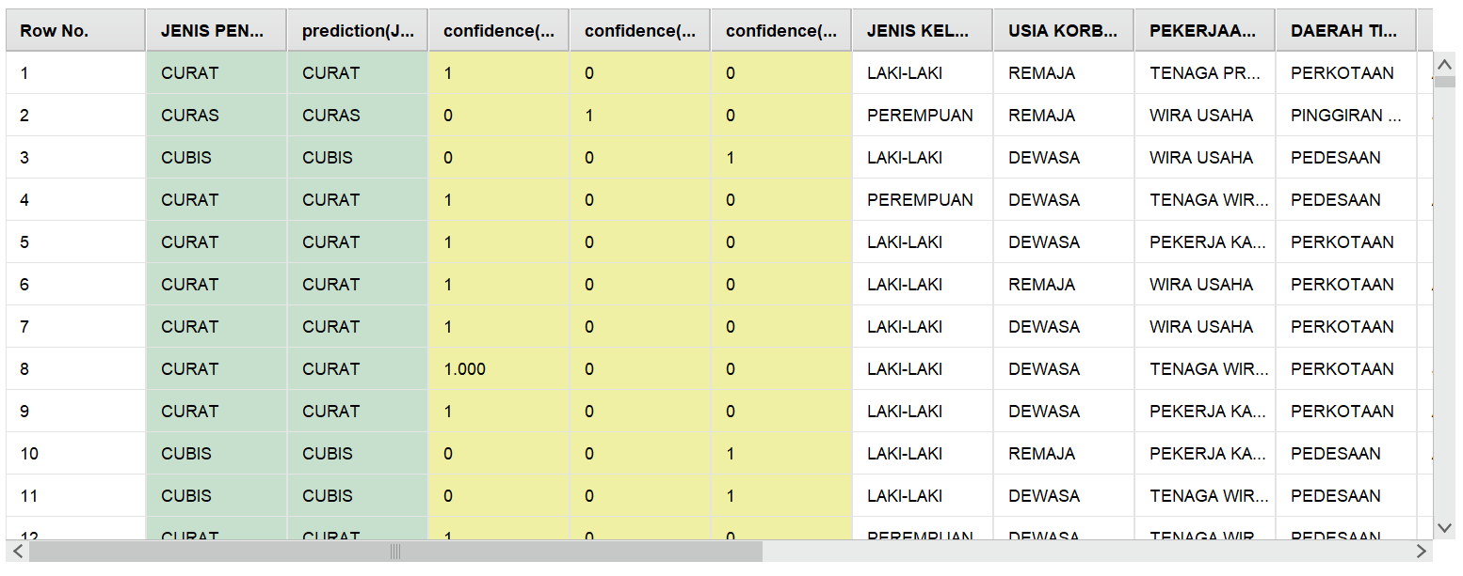

Akurasi 98,9575%

Data Testing Y%
JENIS KELAMIN KORBAN | USIA KORBAN | PEKERJAAN KORBAN | DAERAH TINGGAL KORBAN | TEMPAT KEJADIAN PENCURIAN | DAERAH PERISTIWA | WAKTU KEJADIAN | HARI KEJADIAN | PELAKU MENGGUNAKAN ALAT | SASARAN KEJAHATAN | JUMLAH KERUGIAN | MO | JENIS PENCURIAN | PASAL PENCURIAN
LAKI-LAKI | DEWASA | WIRA USAHA | PERKOTAAN | AREA PARKIR | PERKOTAAN | PAGI | JUMAT | YA | BENDA BERGERAK | BESAR | MERUSAK KUNCI | CURAT | 363 KUHP
LAKI-LAKI | DEWASA | PEKERJA KASAR | PERKOTAAN | HALAMAN RUMAH | PERKOTAAN | PAGI | JUMAT | YA | BENDA BERGERAK | BESAR | MERUSAK KUNCI | CURAT | 363 KUHP
PEREMPUAN | REMAJA | WIRA USAHA | PERKOTAAN | AREA PARKIR | PERKOTAAN | SIANG | JUMAT | YA | BENDA BERGERAK | BESAR | MERUSAK KUNCI | CURAT | 363 KUHP
PEREMPUAN | DEWASA | TIDAK BEKERJA | PEDESAAN | HALAMAN RUMAH | PERKOTAAN | SORE | JUMAT | TIDAK | BENDA TIDAK BERGERAK | KECIL | MENGAMBIL | CUBIS | 362 KUHP
PEREMPUAN | DEWASA | TENAGA PROFESIONAL | PINGGIRAN KOTA | DALAM RUMAH | PERKOTAAN | PAGI | MINGGU | YA | BENDA TIDAK BERGERAK | BESAR | MENGAMBIL | CUBIS | 362 KUHP
LAKI-LAKI | DEWASA | WIRA USAHA | PEDESAAN | HALAMAN RUMAH | PEDESAAN | PAGI | SENIN | YA | BENDA BERGERAK | BESAR | MERUSAK KUNCI | CURAT | 363 KUHP

 |  |  |  |  |  | Jenis Kelamin Korban
 |  |  |  |  |  | laki-laki
 |  |  |  |  |  | laki-laki
 |  |  |  |  |  | laki-laki
 |  |  |  |  |  | laki-laki
 |  |  |  |  |  | laki-laki

GrafTempatKejadian
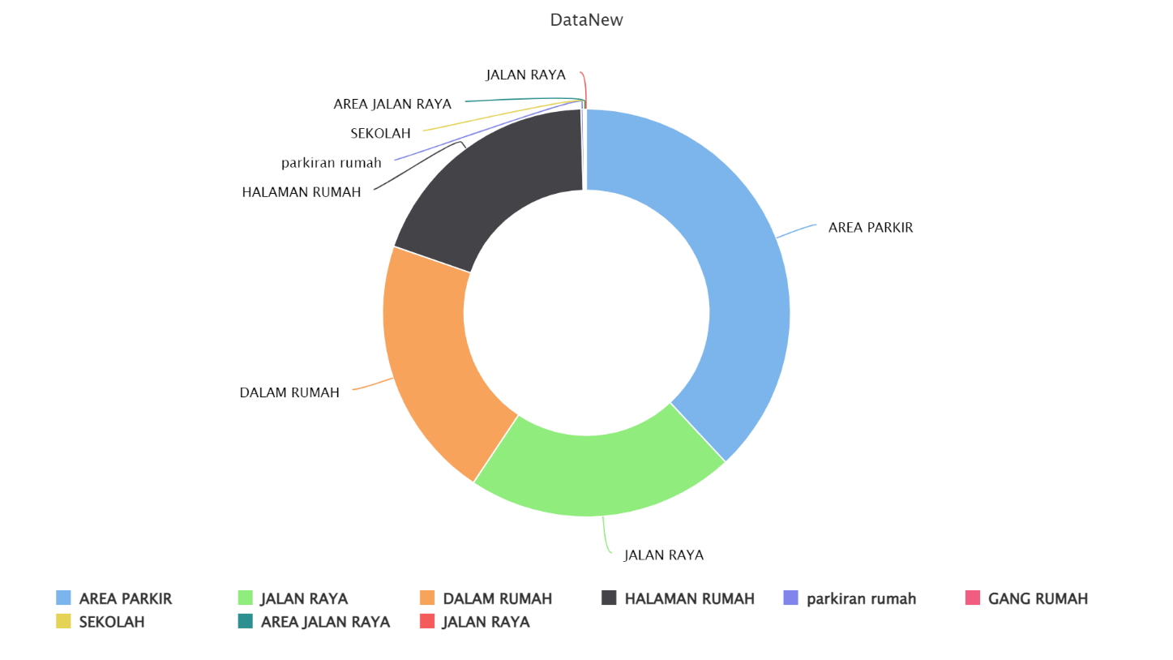

jenispencurian
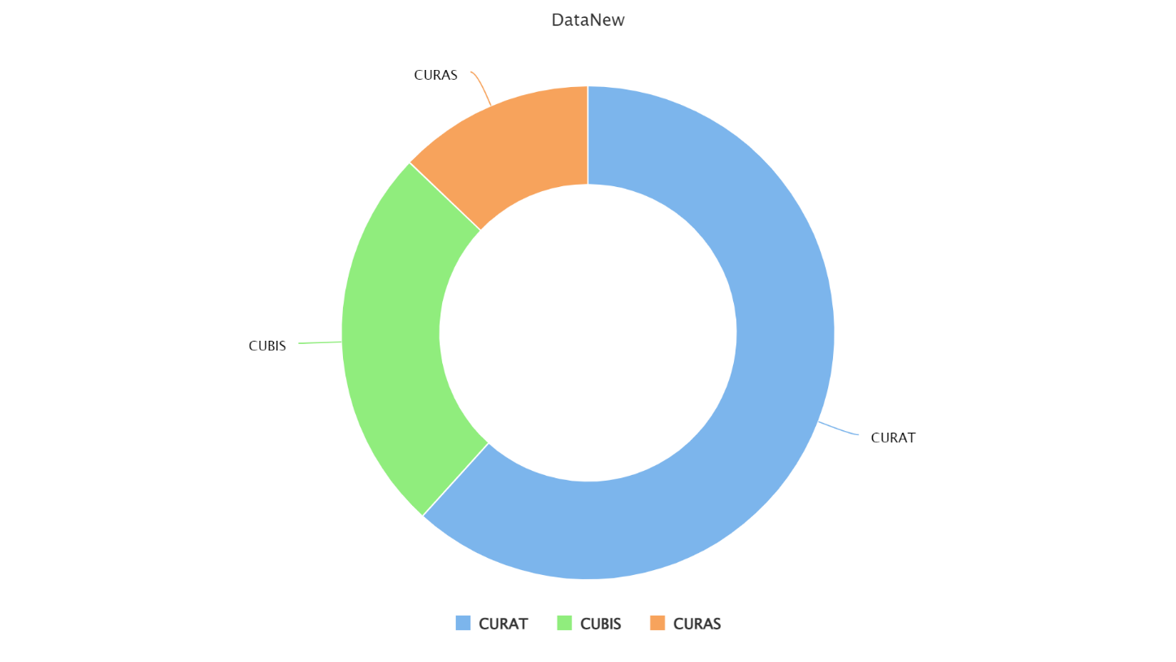

SasaranKorban
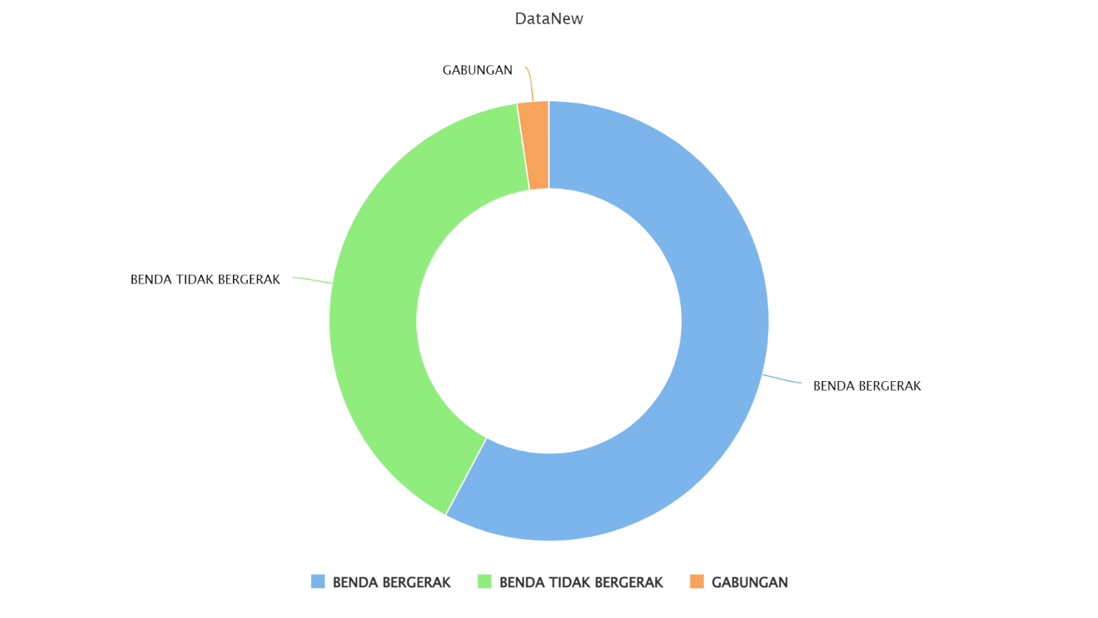

usiaKorban
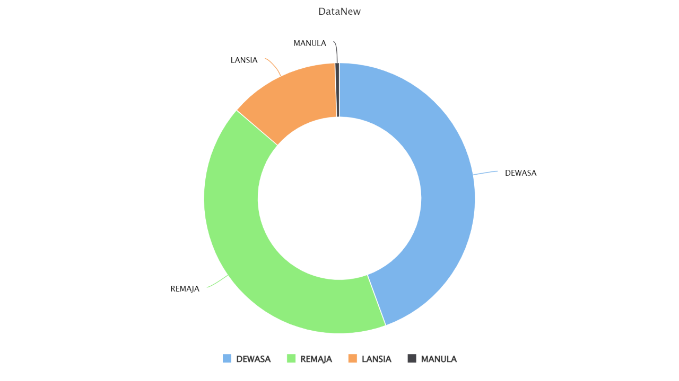
\

pekerjaanKorban
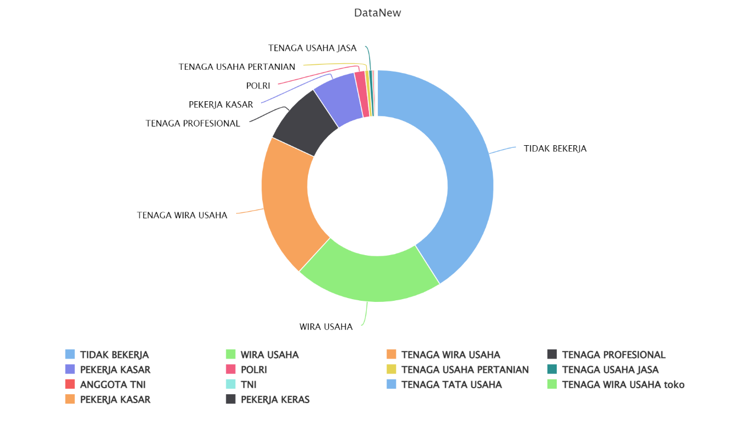

Penggunaan Alat
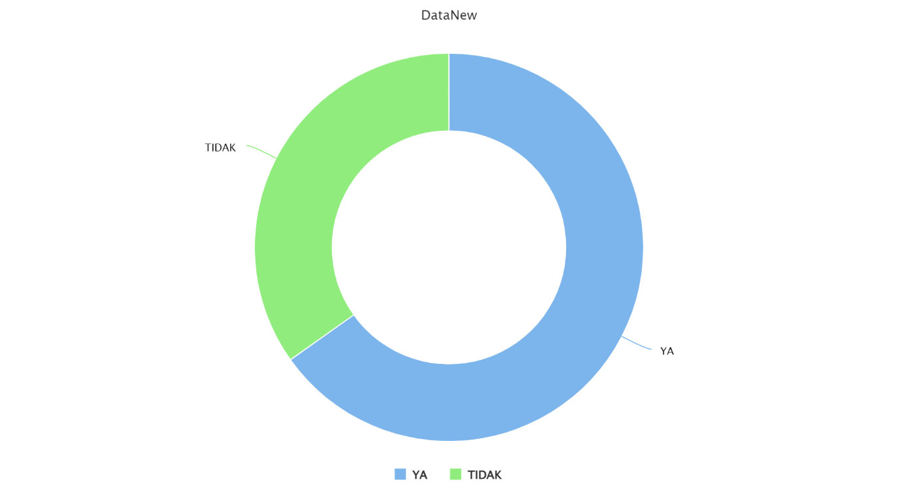

Pasal Pencurian
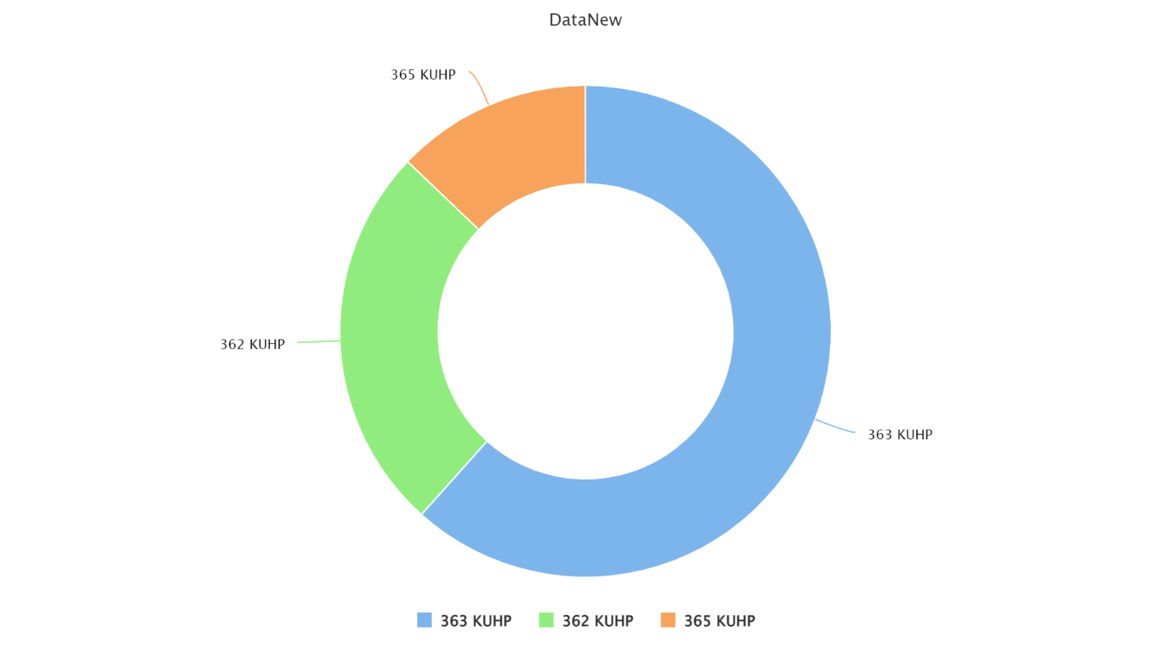

Modus Operandi
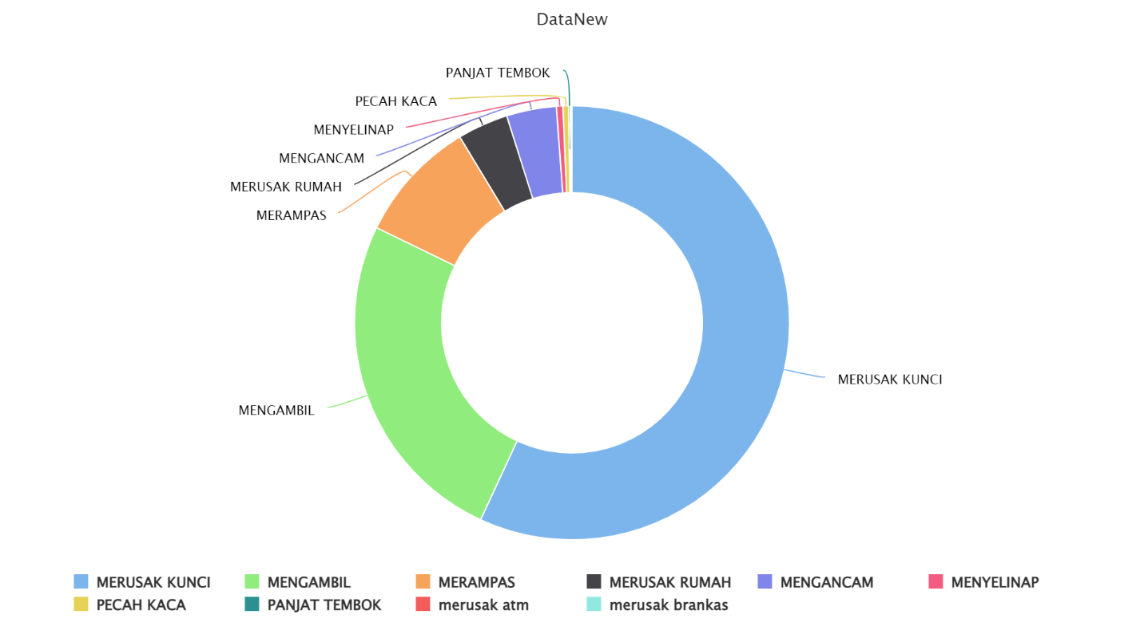

Jumlah Kerugian
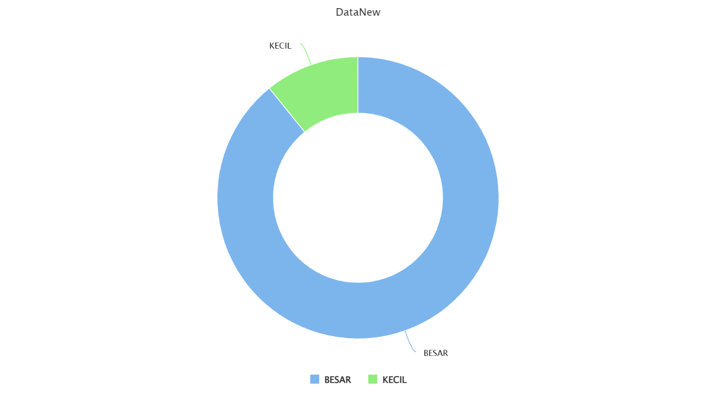

Jenis Kelamin
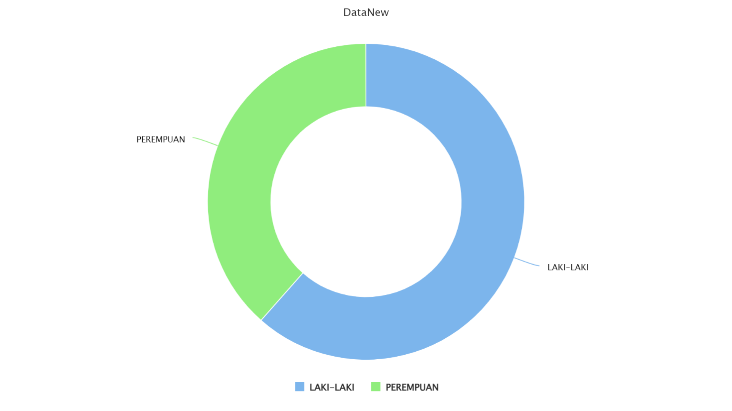

Daerah Peristiwa
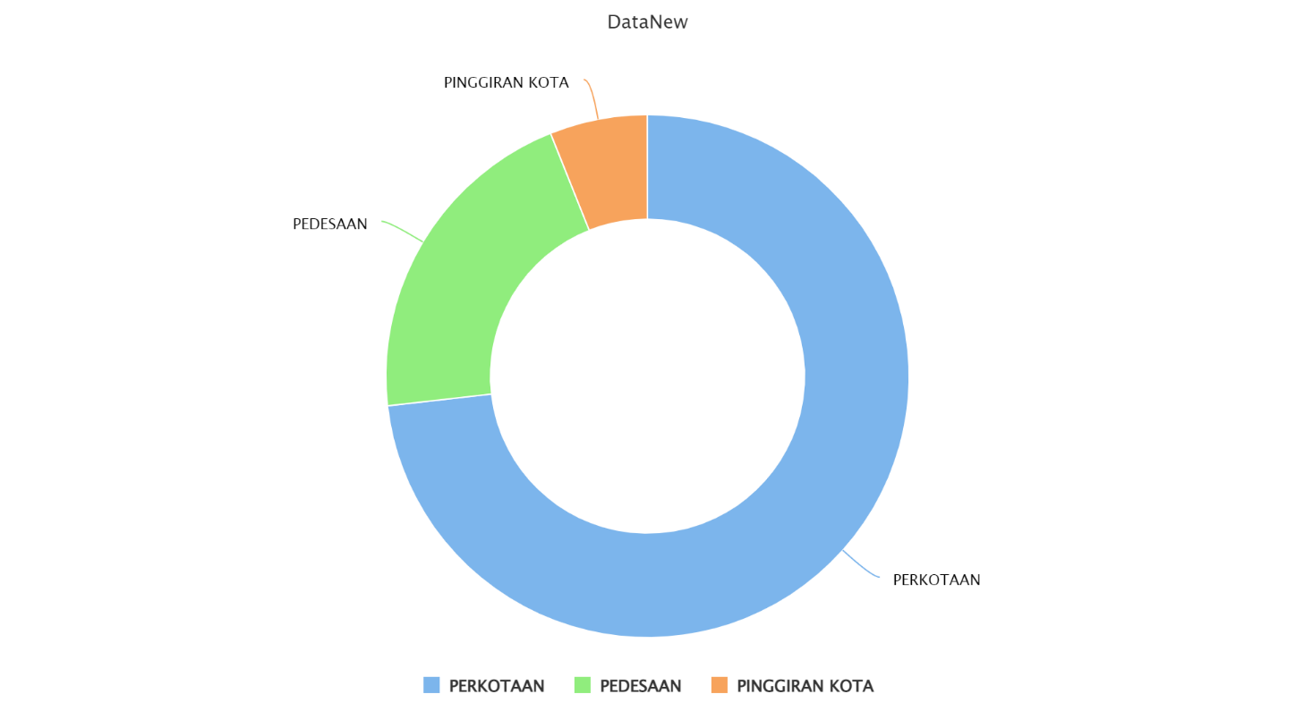

Daerah Tinggal Korban
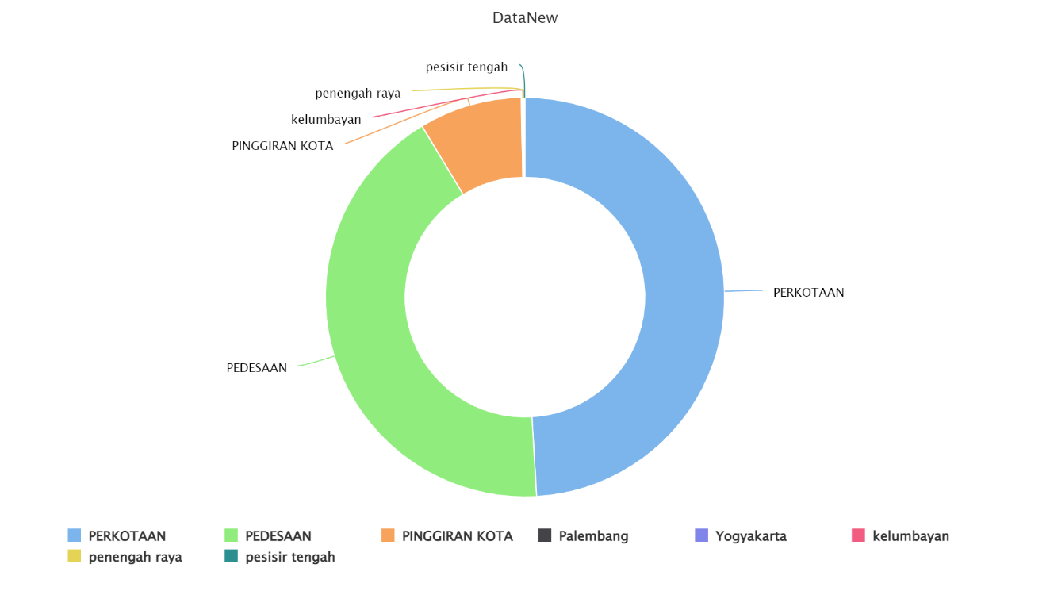

Hari Kejadian
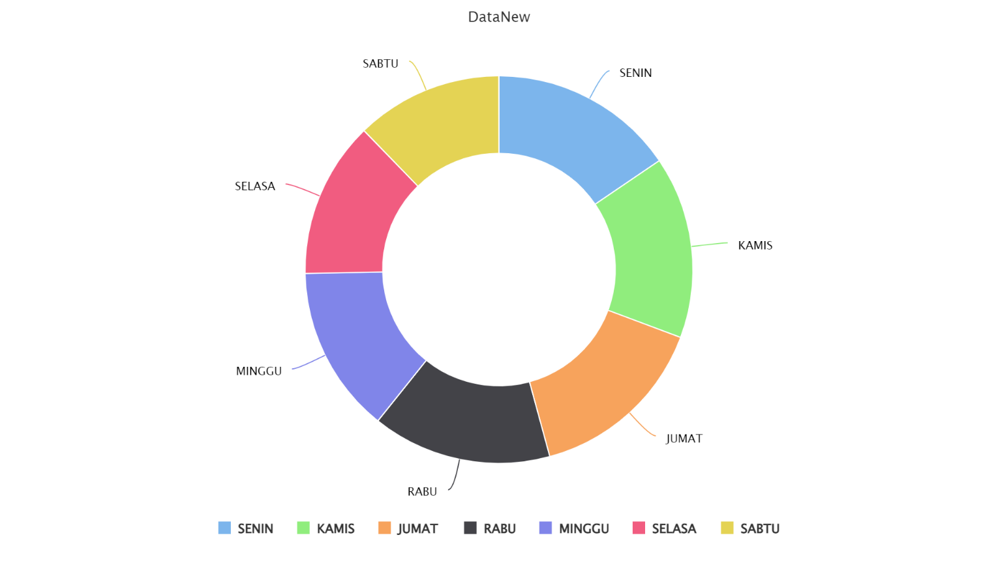

Waktu Kejadian
